操作
一覧作成手順

１．バックログからファイルを出力する
 | １－１．以下の条件で課題を検索する
 |  | 条件
 |  |  | タブ | 項目 | 選択値
 |  |  | 基本 | 状態 | 未処理, 処理中, 処理済み
 |  |  | 基本 | 種別 | 課題, 特別対応, 年次更新, 原因調査, 改善課題

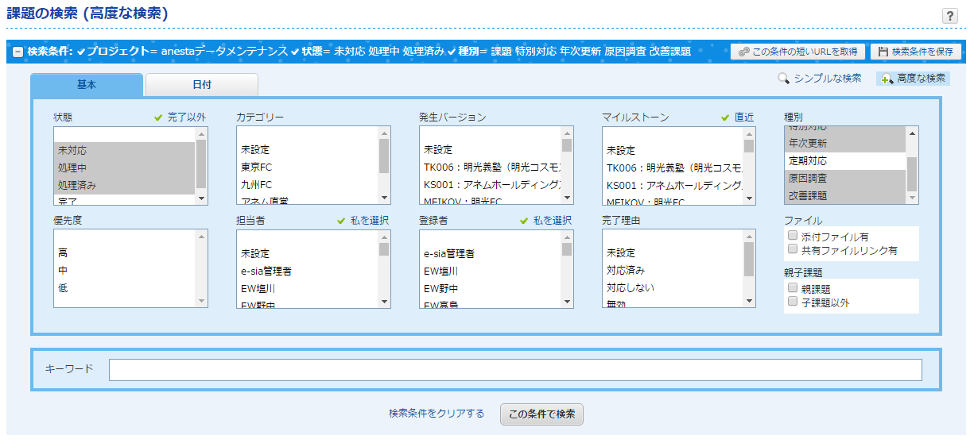

 | ２－２．「Excel」を押下、ファイルをダウンロードする
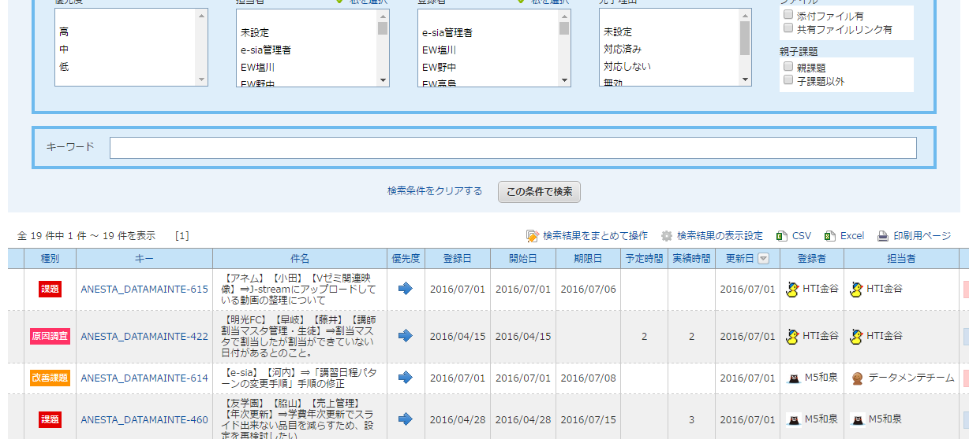

 | ３．「一覧作成」ボタンを押下
 |  | ※取込むファイル名を求められたら、２で出力した「Backlog-Issues-yyyymmdd-hhmm.xlsx」を指定する

